Лист 1
Прайс-лист
МИР ПРЯЖИ

В валюте: руб. (курс 1).
Цены указаны на 07.08.2020

№ | Номенклатура/ Характеристика номенклатуры | Описание | Изображение | Артикул | Цена | Ед. | Остаток | Ссылка на сайт
 | Ткань Timeless Treasures 100% хлопок, ширина 110 см, Dona-C3908-Black | Ткань Timeless Treasures 100% хлопок, ширина 110 см, Dona-C3908-Black | 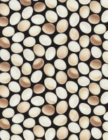 | Dona-C3908-Black | 695.29 |  |  | Изображение
 | Ткань Timeless Treasures 100% хлопок, ширина 110 см, Dona-C3908-Black |  |  |  | 695.29 | м | 10.7 | Изображение
 | Ткань Timeless Treasures 100% хлопок, ширина 110 см, Paris-C3786-Cream | Ткань Timeless Treasures 100% хлопок, ширина 110 см, Paris-C3786-Cream | 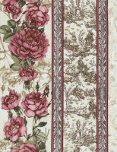 | Paris-C3786-Cream | 695.29 |  |  | Изображение
 | Ткань Timeless Treasures 100% хлопок, ширина 110 см, Paris-C3786-Cream |  |  |  | 695.29 | м | 5.2 | Изображение
 | Ткань Timeless Treasures 100% хлопок, ширина 110 см, Paris-C3787-Tan | Ткань Timeless Treasures 100% хлопок, ширина 110 см, Paris-C3787-Tan | 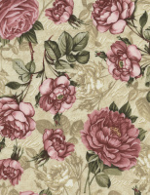 | Paris-C3787-Tan | 695.29 |  |  | Изображение
 | Ткань Timeless Treasures 100% хлопок, ширина 110 см, Paris-C3787-Tan |  |  |  | 695.29 | м | 7.7 | Изображение
 | Ткань Timeless Treasures 100% хлопок, ширина 110 см, Paris-C3788-Cream | Ткань Timeless Treasures 100% хлопок, ширина 110 см, Paris-C3788-Cream | 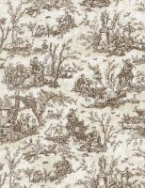 | Paris-C3788-Cream | 695.29 |  |  | Изображение
 | Ткань Timeless Treasures 100% хлопок, ширина 110 см, Paris-C3788-Cream |  |  |  | 695.29 | м | 10.7 | Изображение
 | Ткань Timeless Treasures 100% хлопок, ширина 110 см, Paris-C3788-Pink | Ткань Timeless Treasures 100% хлопок, ширина 110 см, Paris-C3788-Pink | 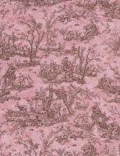 | Paris-C3788-Pink | 695.29 |  |  | Изображение
 | Ткань Timeless Treasures 100% хлопок, ширина 110 см, Paris-C3788-Pink |  |  |  | 695.29 | м | 10.7 | Изображение
 | Ткань Timeless Treasures 100% хлопок, ширина 110 см, Paris-C3790-Brown | Ткань Timeless Treasures 100% хлопок, ширина 110 см, Paris-C3790-Brown | 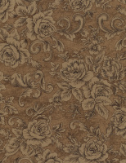 | Paris-C3790-Brown | 695.29 |  |  | Изображение
 | Ткань Timeless Treasures 100% хлопок, ширина 110 см, Paris-C3790-Brown |  |  |  | 695.29 | м | 7.7 | Изображение
 | Ткань Timeless Treasures 100% хлопок, ширина 110 см, Paris-C3790-Cream | Ткань Timeless Treasures 100% хлопок, ширина 110 см, Paris-C3790-Cream | 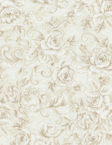 | Paris-C3790-Cream | 695.29 |  |  | Изображение
 | Ткань Timeless Treasures 100% хлопок, ширина 110 см, Paris-C3790-Cream |  |  |  | 695.29 | м | 7.7 | Изображение
 | Ткань Timeless Treasures 100% хлопок, ширина 110 см, Paris-C3792-Cream | Ткань Timeless Treasures 100% хлопок, ширина 110 см, Paris-C3792-Cream | 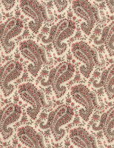 | Paris-C3792-Cream | 695.29 |  |  | Изображение
 | Ткань Timeless Treasures 100% хлопок, ширина 110 см, Paris-C3792-Cream |  |  |  | 695.29 | м | 0.69 | Изображение

